Práctica 3
Una computadora procesa los trabajos que se le asignan sobre la base FIFO. Dichos trabajos llegan con una distribución Poisson con promedio de tiempo entre llegadas de X minutos. El procesamiento de los trabajos consiste en que ningún trabajo pase más de 6 minutos promedio en el sistema. ¿Qué tan rápido debe de trabajar el procesador para cumplir con este objetivo?
X: segundo dígito de su DNI – si es 0 utilizar el número 1

λ = |  | minutos

 | #DIV/0! |  | #DIV/0! | trabajos por hora

Ws | 6 | minutos | 0.1 | trabajos por hora
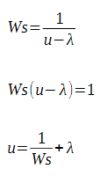

 | 0.167 | trabajos por minuto | #DIV/0! | trabajos por hora

